入力シート
※このシートに入力した内容がシートに反映されます。

共通事項 | 年度 | 令和7年度 |  | … | 編集不要
 | 村長名 | 中村 義明 |  | … | 入力不要
 | 文書番号 |  | 空白 | … | 計算式入り（編集不要）
 | 文書番号枝番 |  | 空白
 | 代表者住所 | (例)小谷村大字中小谷丙131
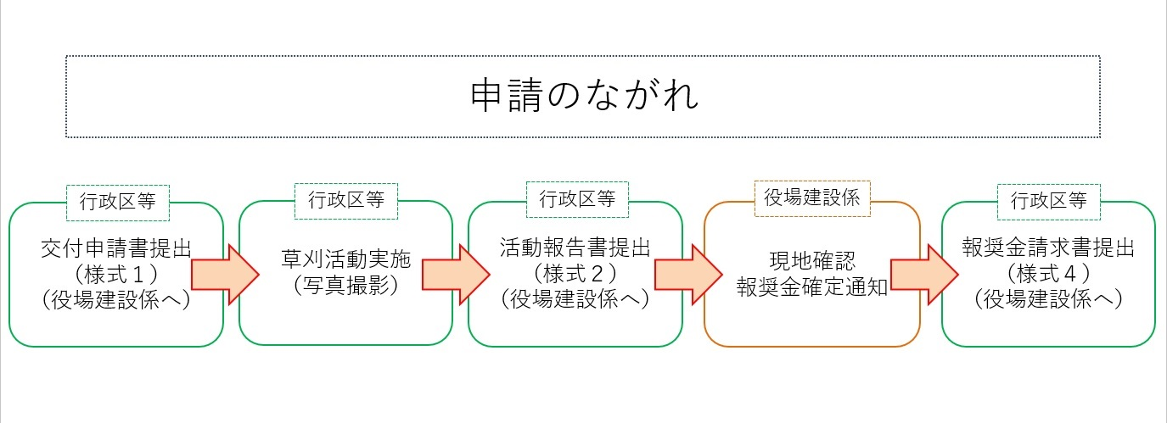
 | 事業主体名(地区名、団体名) | (例)○○地区
 | 代表者(職名)氏名 | (例)連絡員 小谷 太郎
 | 電話番号 | (例)0261-82-2001
 | 申請回数(Check用) | １回目

申請書(様式1) | 日付 | 2025-05-01
 | 実施予定路線名 | 村道○○線、村道△△線、村道□□線
 | 予定路肩延長 | 1,000 ｍ
 | 参加予定数 | 10
 | 実施予定日（自） | 2025-05-05
 | 実施予定日（至） | 2025-05-06
 | 他の補助事業等との重複の有無 | 無

報告書(様式2) | 日付 | 2025-05-10
 | 実施路線名 | 村道○○線、村道△△線、村道□□線
 | 実施路肩延長 | 1,000 ｍ
 | 参加者数 | 10
 | 実施日（自） | 2025-05-05
 | 実施日（至） | 2025-05-06
 | 他の補助事業等との重複の有無 | 無

請求書(様式４) | 請求日 |  | 空白
 | 報奨確定日
 | 請求金額 |  | 空白
 | 金融機関名 | ○○銀行
 | 支店名 | ○○支店
 | 口座種類 | 普通
 | 口座番号 | 0000000
 | フリガナ | ○○チク ダイヒョウ オタリ タロウ
 | 口座名義 | ○○地区 代表 小谷 太郎
 | 振込先団体及び代表者名 | 〇〇地区 観光協会 代表 小谷 次郎
 | 会計担当者名 | 小谷 三郎
 | 会計担当電話番号 | 0261-**-****

請求書 会計担当者Ver.
申請団体と振込先団体が同じ場合、こちらの様式を使用してください。
様式第４号（第７条関係）
 |  |  |  |  |  |  |  |  |  |  | 令和 年 月 日

村道草刈活動報奨金交付請求書

小谷村長 中村 義明 様

 |  |  |  |  | 申請者 | 所在地 |  |  | （例）小谷村大字中小谷丙１３１
 |  |  |  |  |  | 事業主体名 |  |  | (例)○○地区
 |  |  |  |  |  | 代表者氏名 |  |  | (例)連絡員 小谷 太郎 印
 |  |  |  |  |  | 電話番号 |  |  | (例)0261-82-2001

令和 年 月 日付け小谷村達７建第 － 号で報奨確定のあった、
小谷村道草刈活動報奨金の交付を請求します。

記

１ 請求金額 |  | 金 |  |  |  |  |  |  |  | 円

２ 振込先
 | 金融機関名 |  | ○○銀行 |  |  |  | 支店名等 |  |  |  |  | ○○支店
 | 口座の種類 |  | 普通 |  |  |  | 口座番号 |  |  |  |  | 0000000
 | （フリガナ） |  | ○○チク ダイヒョウ オタリ タロウ
 | 口座名義人 |  | ○○地区 代表 小谷 太郎
 | 備考

※以下は、団体等の代表者と会計責任者（担当者）が違う場合にご記入ください。

 |  |  | 会計責任者（担当者）名 |  |  |  |  | 小谷 三郎

 |  |  | 電話番号 | 0261-**-****

請求書 委任状Ver.
申請団体と振込先団体が違う場合、こちらの様式を使用してください。
様式第４号（第７条関係）
 |  |  |  |  |  |  |  |  |  |  |  |  |  | 令和 年 月 日

村道草刈活動報奨金交付請求書

小谷村長 中村 義明 様

 |  |  |  |  |  |  | 申請者 | 所在地 |  |  | （例）小谷村大字中小谷丙１３１
 |  |  |  |  |  |  |  | 事業主体名 |  |  | (例)○○地区
 |  |  |  |  |  |  |  | 代表者氏名 |  |  | (例)連絡員 小谷 太郎 印
 |  |  |  |  |  |  |  | 電話番号 |  |  | (例)0261-82-2001

令和 年 月 日付け小谷村達７建第 － 号で報奨確定のあった、
小谷村道草刈活動報奨金の交付を請求します。

記

１ 請求金額 |  |  |  | 金 |  |  |  |  |  |  |  |  | 円

２ 振込先
 | 金融機関名 |  |  |  | ○○銀行 |  |  |  |  | 支店名等 |  |  |  |  |  | ○○支店
 | 口座の種類 |  |  |  | 普通 |  |  |  |  | 口座番号 |  |  |  |  |  | 0000000
 | （フリガナ） |  |  |  | ○○チク ダイヒョウ オタリ タロウ
 | 口座名義人 |  |  |  | ○○地区 代表 小谷 太郎
 | 備考

※以下は、申請団体と振込先団体が違う場合にご記入ください。

 | 受領委任状
 |  | 〇〇地区 観光協会 代表 小谷 次郎 |  |  |  | を代理人と定めて上記の金額の受領を委任します。

 |  | （委任団体） | 申請団体及び代表者名 |  |  |  |  |  | (例)○○地区 (例)連絡員 小谷 太郎 |  |  |  |  |  |  |  | 印

 |  | （代理団体） | 振込先団体会計責任者（担当者）名 |  |  |  |  |  |  |  |  | 小谷 三郎

 |  |  | 振込先団体会計責任者（担当者）電話番号 |  |  |  |  |  |  |  |  |  |  |  | 0261-**-****

